COVER
INSTRUMEN SUPERVISI
SMA NEGERI 1 SIDAYU
TAHUN PELAJARAN 2023/2024

NAMA GURU | : | Drs. Tohir, M.M.
NIP | : | 19651226 199303 1 009
MATA PELAJARAN | : | Kimia
SEMESTER | : | 2 (Dua)

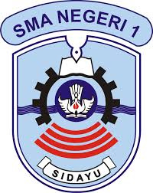

 |  |  | DATA INDUK

PEMERINTAH PROVINSI JAWA TIMUR DINAS PENDIDIKAN CABANG DINAS PENDIDIKAN WILAYAH KABUPATEN GRESIK UPT SEKOLAH MENENGAH ATAS NEGERI 1 SIDAYU
NSS : 301050112110 NPSN : 20500474
Jl. Pahlawan No. 6 Sidayu Telp.(031)3949011 Fax.(031)3943696
Website : www.smansigres.sch.id Email : smansatusidayu@gmail.com
GRESIK 61153

